泪滴制作要求
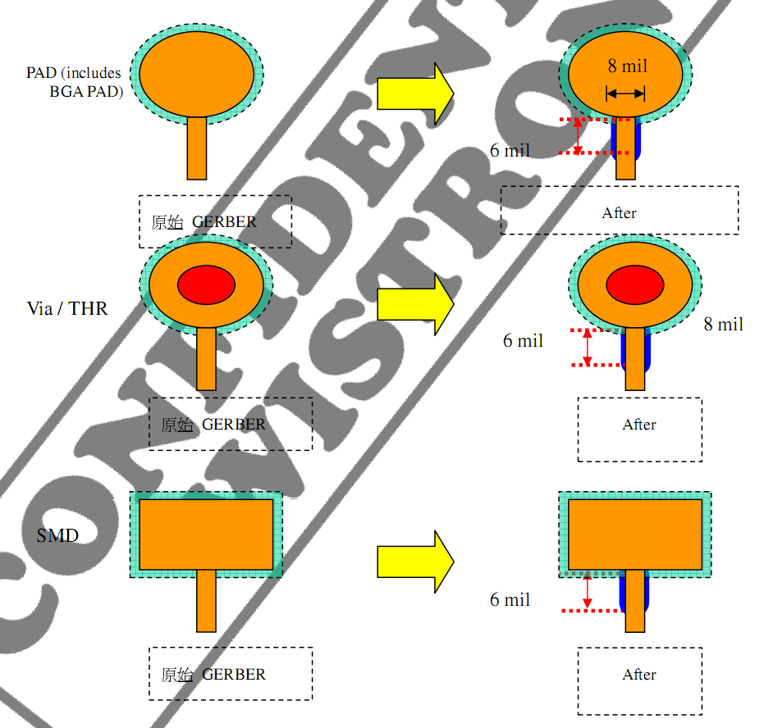
泪滴添加方式

请如下图方式在内外层线路上添加泪滴。
· 线宽小于 8 mil时，在PAD与trace交接处添加宽 8 mil长 6 mil的trace。
· 线宽大于 8 mil时，不添加泪滴。
· 假若线路总长度不足 10 mil者，可以忽略添加此宽 8 mil长 6 mil的trace，但要添加泪滴形Teardrop。

